Трикотаж
 |  |  |  | info@likadress.ru | К оплате: | 0.00 руб
 |  | Прайс-каталог | 8-800-250-95-37

 |  | производителя трикотажа LikaDress.ru |  | ул. Наговицыной-Икрянистовой, д. 6
 |  | 07.04.2021 3:18 |  | г. Иваново, Россия, 153002
Фотография | Артикул | Название | Ссылка на сайт | Размер | От 1 шт | от 6000р | от 35000р | от 70000р | Заказ, шт | Сумма
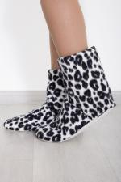 | 6243 | Угги Домашние флис Арт. 6243 | https://likadress.ru/catalog/tapochki_optom/~uggi_domashnie_flis | 35-37 | 551.00 руб | 360.00 руб | 342.00 руб | 324.00 руб | 0 | 0.00 руб

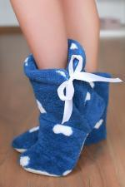 | 6209 | Угги Домашние С Арт. 6209 | https://likadress.ru/catalog/tapochki_optom/~uggi_domashnie_s | 38-40 | 551.00 руб | 360.00 руб | 342.00 руб | 324.00 руб | 0 | 0.00 руб
 |  |  |  | 32-34 | 551.00 руб | 360.00 руб | 342.00 руб | 324.00 руб | 0 | 0.00 руб

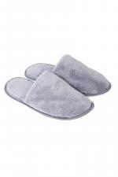 | 3727 | Тапки Велсофт Арт. 3727 | https://likadress.ru/catalog/tapochki_optom/~tapki_velsoft_3727 | 36-37 | 291.00 руб | 190.00 руб | 181.00 руб | 171.00 руб | 0 | 0.00 руб
 |  |  |  | 38-39 | 291.00 руб | 190.00 руб | 181.00 руб | 171.00 руб | 0 | 0.00 руб

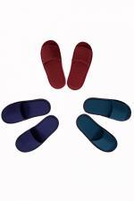 | 3258 | Тапки Мужские открытые Арт. 3258 | https://likadress.ru/catalog/tapochki_optom/~tapochki_muzhskie_otkrytye_3258 | 42-43 | 230.00 руб | 150.00 руб | 143.00 руб | 135.00 руб | 0 | 0.00 руб

 | 2805 | Тапки Открытые Арт. 2805 | https://likadress.ru/catalog/tapochki_optom/~tapochki_otkrytye_2805 | 36-37 | 230.00 руб | 150.00 руб | 143.00 руб | 135.00 руб | 0 | 0.00 руб

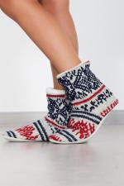 | 2778 | Угги Скандинавия Арт. 2778 | https://likadress.ru/catalog/tapochki_optom/~uggi_skandinaviya_2778 | 32-34 | 459.00 руб | 300.00 руб | 285.00 руб | 270.00 руб | 0 | 0.00 руб

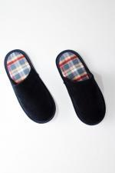 | 2620 | Тапки Мужские Арт. 2620 | https://likadress.ru/catalog/tapochki_optom/~tapki_muzhskie_2620 | 40-41 | 150.00 руб | 150.00 руб | 150.00 руб | 150.00 руб | 0 | 0.00 руб

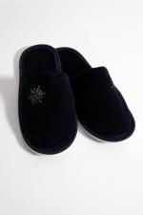 | 2619 | Тапки женские с вышивкой Арт. 2619 | https://likadress.ru/catalog/tapochki_optom/~tapki_zhenskie_s_vyshivkoj_2619 | 36-37 | 261.00 руб | 170.00 руб | 162.00 руб | 153.00 руб | 0 | 0.00 руб

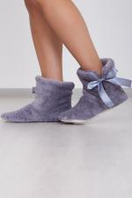 | 2589 | Угги Домашние Арт. 2589 | https://likadress.ru/catalog/tapochki_optom/~uggi_domashnie_2589 | 35-37 | 551.00 руб | 360.00 руб | 342.00 руб | 324.00 руб | 0 | 0.00 руб

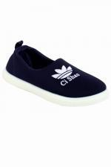 | 2522 | Кеды детские Арт. 2522 | https://likadress.ru/catalog/tapochki_optom/~kedy_detskie_2522 | 23 | 612.00 руб | 400.00 руб | 380.00 руб | 360.00 руб | 0 | 0.00 руб
 |  |  |  | 24 | 612.00 руб | 400.00 руб | 380.00 руб | 360.00 руб | 0 | 0.00 руб

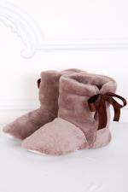 | 1922 | Угги Домашние Арт. 1922 | https://likadress.ru/catalog/tapochki_optom/~uggi_domashnie__1922 | 35-37 | 551.00 руб | 360.00 руб | 342.00 руб | 324.00 руб | 0 | 0.00 руб

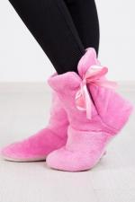 | 1477 | Угги Домашние Арт. 1477 | https://likadress.ru/catalog/tapochki_optom/~uggi_domashnie_1477 | 32-34 | 490.00 руб | 320.00 руб | 304.00 руб | 288.00 руб | 0 | 0.00 руб

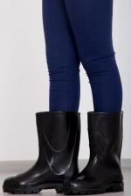 | 1207 | Сапоги резиновые детские Арт. 1207 | https://likadress.ru/catalog/tapochki_optom/~sapogi_rezinovye_detskie_1207 | 31 | 414.00 руб | 270.00 руб | 257.00 руб | 243.00 руб | 0 | 0.00 руб
 |  |  |  | 32 | 414.00 руб | 270.00 руб | 257.00 руб | 243.00 руб | 0 | 0.00 руб
 |  |  |  | 33 | 414.00 руб | 270.00 руб | 257.00 руб | 243.00 руб | 0 | 0.00 руб

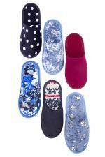 | 700 | Тапки Женские Арт. 700 | https://likadress.ru/catalog/tapochki_optom/~tapki_zhenskie_700 | 36-37 | 230.00 руб | 150.00 руб | 143.00 руб | 135.00 руб | 0 | 0.00 руб
 |  |  |  | 38-39 | 230.00 руб | 150.00 руб | 143.00 руб | 135.00 руб | 0 | 0.00 руб
 |  |  |  | 40-41 | 230.00 руб | 150.00 руб | 143.00 руб | 135.00 руб | 0 | 0.00 руб

